Mapa de localização
 |  |  |  | Planta Baixa para GP-SUL Autor: Breno Nascimento 02/01/2026

Laboratorio do grupo de pesquisa
Laboratorio do grupo de pesquisa Mapa de localização
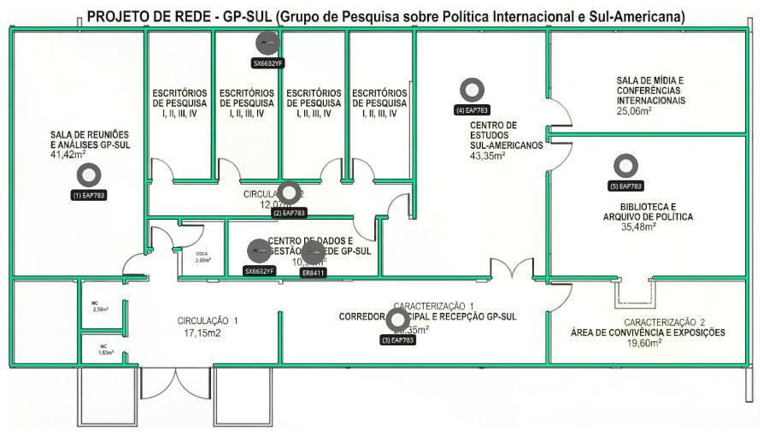

Laboratorio do grupo de pesquisa Lista de dispositivos
 | AP
 |  | Nome do dispositivo | Modelo | Montagem | Altura | Ângulo | Canal (2,4 GHz/5 GHz/6 GHz) | Potência (2,4 GHz/5 GHz/6 GHz)
(1) |  | EAP783 | EAP783 | Suporte de Teto | 3.0 m | -- | 1/36/33 | 20 dBm/23 dBm/23 dBm
(2) |  | EAP783 | EAP783 | Suporte de Teto | 3.0 m | -- | 1/36/33 | 20 dBm/23 dBm/23 dBm
(3) |  | EAP783 | EAP783 | Suporte de Teto | 3.0 m | -- | 1/36/33 | 20 dBm/23 dBm/23 dBm
(4) |  | EAP783 | EAP783 | Suporte de Teto | 3.0 m | -- | 1/36/33 | 20 dBm/23 dBm/23 dBm
(5) |  | EAP783 | EAP783 | Suporte de Teto | 3.0 m | -- | 1/36/33 | 20 dBm/23 dBm/23 dBm
 | Outros
 |  | Nome do dispositivo | Categoria | Modelo
(1) |  | SX6632YF | Switch | SX6632YF
(2) |  | SX6632YF | Switch | SX6632YF
(3) |  | ER8411 | Gateway | ER8411

Topologia
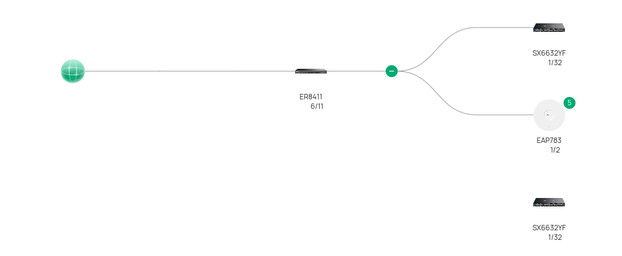

 | Planta Baixa para GP-SUL Autor: Breno Nascimento 02/01/2026
Acesse o link a seguir (válido por 7 dias) para obter uma topologia mais detalhada:
https://use1-design.tplinkcloud.com/#/share/topology/019c174b-2934-7ce3-a531-515581306bc5

Cobertura Wi-Fi 2,4G
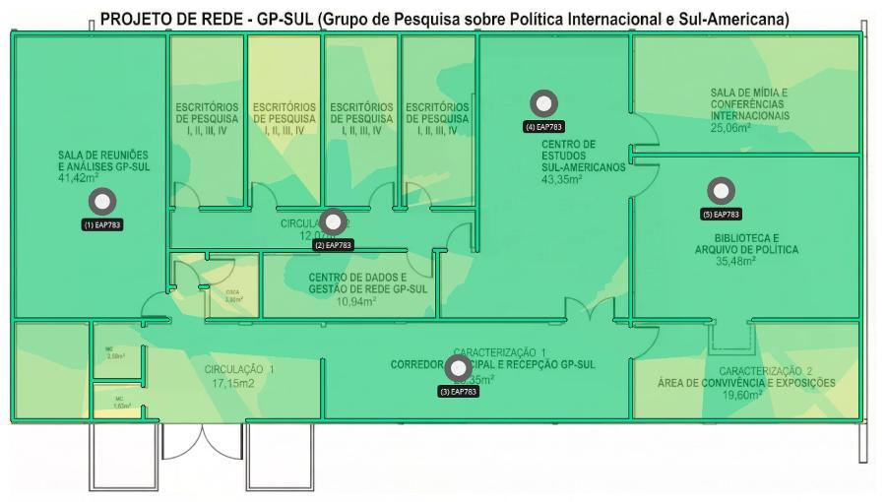

 | Planta Baixa para GP-SUL Autor: Breno Nascimento 02/01/2026

Laboratorio do grupo de pesquisa

Cobertura Wi-Fi 5G
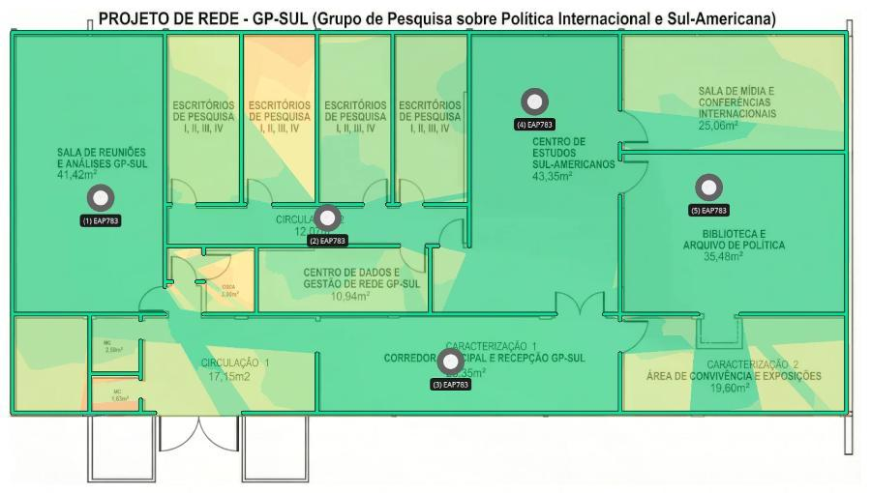

 | Planta Baixa para GP-SUL Autor: Breno Nascimento 02/01/2026

Laboratorio do grupo de pesquisa

Cobertura Wi-Fi 6G
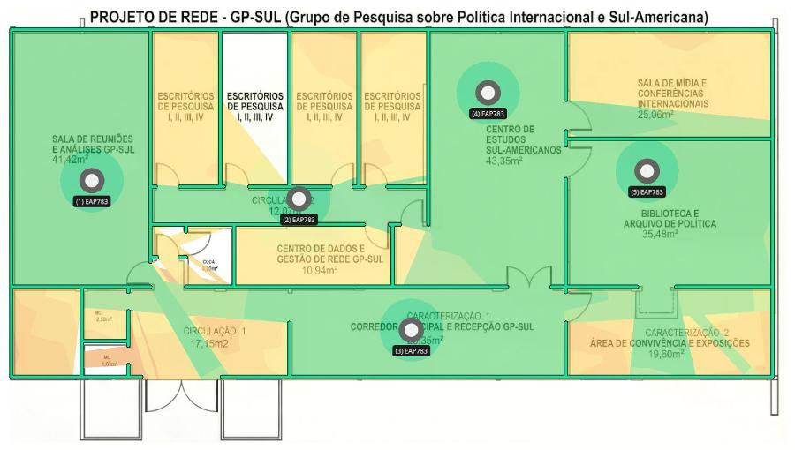

 | Planta Baixa para GP-SUL Autor: Breno Nascimento 02/01/2026

Laboratorio do grupo de pesquisa

Diagrama de cablagem
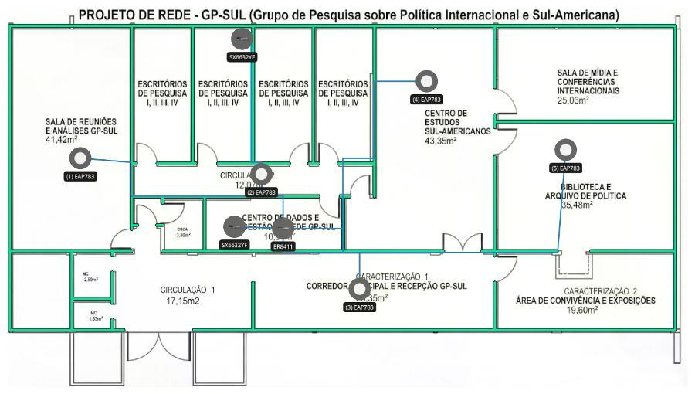
 | Planta Baixa para GP-SUL Autor: Breno Nascimento 02/01/2026

Laboratorio do grupo de pesquisa

